상품제안서
시큐리티 택배송장지우개+미니가위 세트 | 상품코드: S46789

 |  |  |  |  |  |  | 02-713-8555 | www.synergygift.co.kr
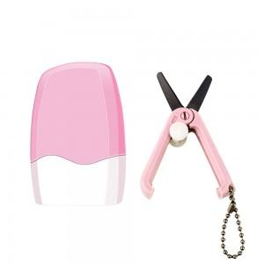 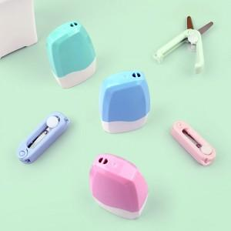 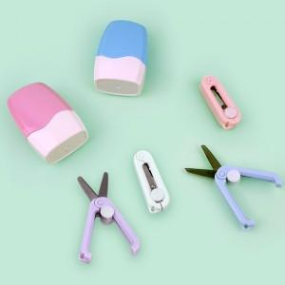

【상세/제작정보】 | <p><span style="font-size: 18pt;">** 모든 인쇄는 택배칼에만 가능합니다.</span></p><p>&nbsp;</p>

【인쇄/포장옵션】 | 레이저, 풀칼라 / 포장지포장

【공급단가】 | 수량 | 50~ | 100~ | 500~ | 1,000~ | 3,000~
*VAT별도 | 단가 | 5,070원 | 4,790원 | 4,560원 | 4,440원 | 4,360원

【상품 URL】 | https://www.synergygift.co.kr:443/src/goods_detail.php?gdno=46789

